상품제안서
애니존 접이식 알류미늄 노트북 거치대 T2 | 상품코드: S25772

 |  |  |  |  |  |  | 02-713-8555 | www.synergygift.co.kr
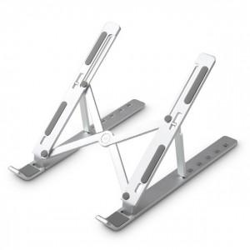

【상세/제작정보】

【인쇄/포장옵션】 | 레이저 / 포장지포장

【공급단가】 | 수량 | 50~ | 100~ | 500~ | 1,000~ | 2,000~
*VAT별도 | 단가 | 13,740원 | 13,230원 | 12,720원 | 12,210원 | 11,910원

【상품 URL】 | https://www.synergygift.co.kr:443/src/goods_detail.php?gdno=25772

